GYM-099
WBS詳細登録画面で存在しない従業員を入力しすると、
WBSタスクリソーストランに存在しない従業員が登録されてしまう。

 | １．WBS詳細登録画面で存在しない従業員を入力し、反映ボタンを押下する
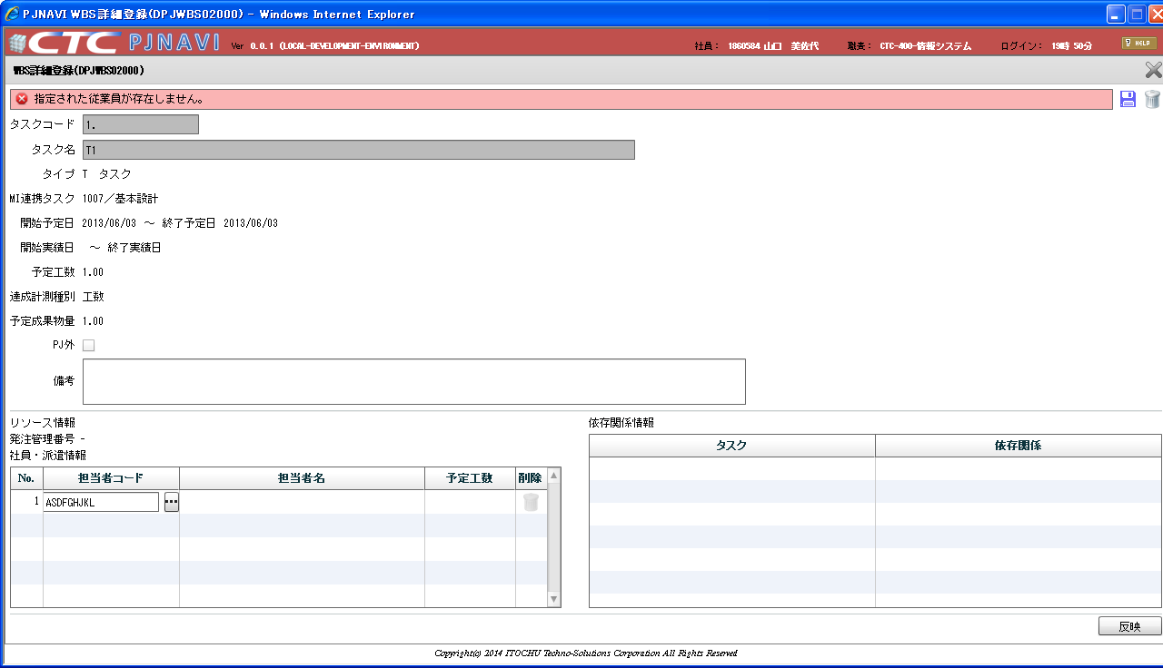

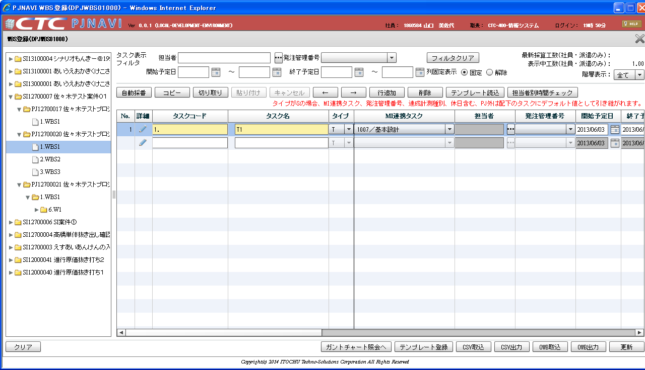

 | ２．上記状態で更新ボタンを押下すると、WBSタスクリソーストランに存在しない従業員が登録される
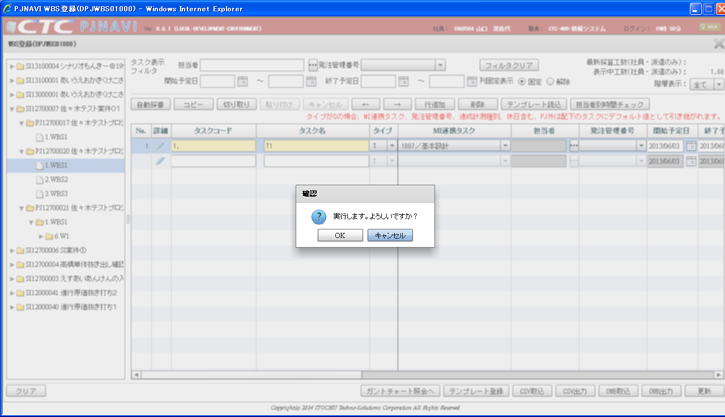

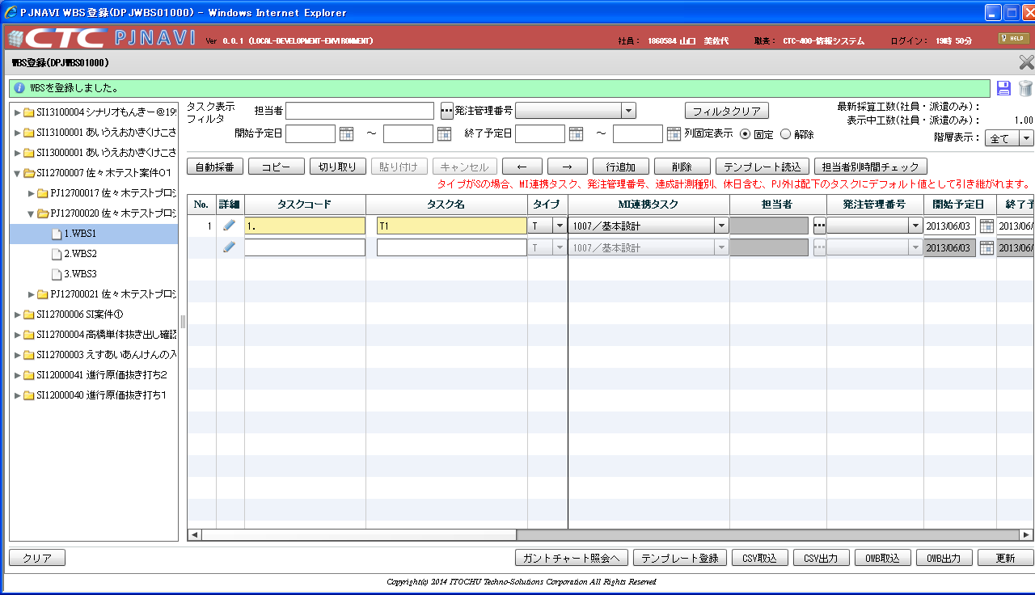

 |  | PJTR_PJ_WBS_TSK
 |  | TSK_UID | TSK_NM | TYP | PARENT_TSK_UID | WBS_ID | TSK_CD | NEXTMI_FLNK_TSK_ID | DSP_SEQ | PRJ_CD | ACC_MES_KND_CD | SHIP_TSK_FLG | SHIP_MNG_NO | PLN_PROD_QUAL | PLN_MNHOUR | STR_PLN_DT | END_PLN_DT | HDAY_OPE_FLG | STR_RSLT_DT | END_RSLT_DT | PRJ_EXCEPT_SEG | PRJ_UND_FLG | PREV_RSLT | PREV_RSLT_REM | THIS_RSLT | THIS_RSLT_REM | NEXT_RSLT | NEXT_RSLT_REM | AC | AC_PRICE | CMT | RES_ITEM_1 | RES_ITEM_2 | RES_ITEM_3 | RES_ITEM_4 | RES_ITEM_5 | DEL_FLG | REG_USR_ID | REG_PGM_ID | REG_TS | UPD_USR_ID | UPD_PGM_ID | UPD_TS | VER_NO
 |  | 150 | WBS1 | 10 |  | 150 | 1. |  | 1 | PJ12700020 | 0 | 0 |  |  |  |  |  | 0 |  |  | 0 | 1 |  |  |  |  |  |  |  |  |  |  |  |  |  |  | 0 | 121 | DPJWBS01000 | 13-07-05 18:28:59.244 | 121 | DPJWBS01000 | 13-07-05 18:28:59.244 | 1
 |  | 153 | T1 | 70 | 150 | 150 | 1. | 1007 | 1 | PJ12700020 | 40 | 0 |  | 1 | 1 | 2013/06/03 | 2013/06/03 | 0 |  |  | 0 | 0 |  |  |  |  |  |  |  |  |  |  |  |  |  |  | 0 | 121 | DPJWBS01000 | 13-07-05 19:52:22.096 | 121 | DPJWBS01000 | 13-07-05 19:52:22.096 | 1

 |  | PJTR_PJ_WBS_TSK_RESRC
 |  | TSK_UID | EMP_CD | DSP_SEQ | PLN_MNHOUR | PRJ_CD | AC | AC_PRICE | CMT | RES_ITEM | DEL_FLG | REG_USR_ID | REG_PGM_ID | REG_TS | UPD_USR_ID | UPD_PGM_ID | UPD_TS | VER_NO
 |  | 153 | ASDFGHJKL | 1 | 1 | PJ12700020 |  |  |  |  | 0 | 121 | DPJWBS01000 | 13-07-05 19:52:22.096 | 121 | DPJWBS01000 | 13-07-05 19:52:22.096 | 1

